90DEG
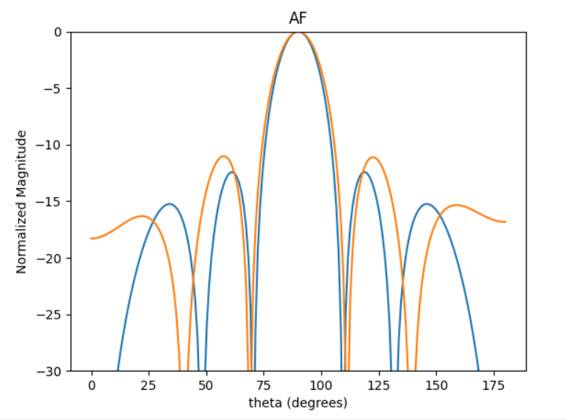
 | 0 | 1 | 2 | 3 | 4 | 5 | HPBW | SLL | DIRR
0 | 0.79554635391 | 0.89287852447 | 0.85479258284 | 0.85001681231 | 0.78597629546 | 0.90051607261 | 21 | -10.358190697 | 3.9601916126
1 | 2.4649970925 | 2.4857680308 | 2.4839115456 | 2.5062538772 | 2.4837041283 | 2.4617278092 | 21 | -10.962126987 | 3.9599404968
2 | 3.0086313881 | 2.8380636075 | 2.8592304183 | 2.9447923637 | 3.0540356225 | 2.8566154136 | 21 | -9.604929034 | 3.9482206664
3 | 5.0178881769 | 5.0796756484 | 5.0361268041 | 5.0252302309 | 5.0157521211 | 5.0627193357 | 21 | -10.650094283 | 3.9610313504
4 | 3.4268169792 | 3.4736542738 | 3.439408015 | 3.5502926574 | 3.4295027785 | 3.4375799922 | 21 | -10.790692513 | 3.9516443147
5 | 3.1066969781 | 3.1371276244 | 3.1082672853 | 3.1485002507 | 3.1285595696 | 3.1331637826 | 21 | -11.01640499 | 3.9601491806
6 | 3.3292224221 | 3.1980679153 | 3.3154774239 | 3.3176303574 | 3.397734403 | 3.2590482214 | 20 | -10.176567143 | 3.9546565851
7 | 3.2516803701 | 3.3037386042 | 3.2465655915 | 3.2978215945 | 3.2466804673 | 3.3074722473 | 21 | -10.873642256 | 3.9607171132
8 | 0.26871597515 | 6.2747721179 | 0.12231165378 | 6.2084361408 | 0.0314132585 | 6.0279962945 | 20 | -10.136632 | 4.0121150905
9 | 3.4822424998 | 3.6723491877 | 3.5420742042 | 3.5827314114 | 3.4335124924 | 3.6596756077 | 21 | -9.9131677014 | 3.9591506624

60DEG
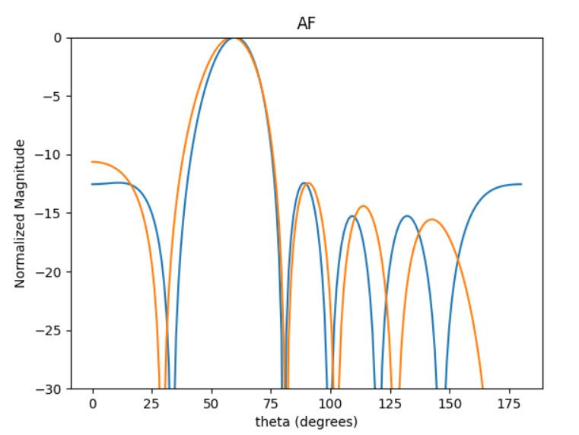
 | 0 | 1 | 2 | 3 | 4 | 5 | HPBW | SLL | DIRR
0 | 5.5474671447 | 4.1378301273 | 2.5362717472 | 1.2645589192 | 5.9917408235 | 4.6901466265 | 23 | -10.229646971 | 3.7979295376
1 | 5.6715860256 | 4.3229533627 | 2.7668014984 | 1.5189941033 | 6.2016900201 | 4.7782202714 | 23 | -9.9847719114 | 3.8098364975
2 | 2.1128766639 | 0.65927296454 | 5.3764800639 | 3.9857046108 | 2.4403901874 | 0.99976984004 | 24 | -10.640020323 | 3.855519968
3 | 4.7078833893 | 3.2703611199 | 1.793504579 | 0.44976269893 | 5.260571398 | 3.7560778393 | 23 | -9.8623327614 | 3.8044720441
4 | 4.1106448923 | 2.6958404772 | 1.0451539537 | 6.0852951707 | 4.4990578176 | 3.2552728921 | 23 | -10.293842975 | 3.7863734539
5 | 5.1712571609 | 3.66500929 | 2.1722446851 | 0.77622026905 | 5.5630632784 | 4.0651922713 | 23 | -10.203029176 | 3.8398984852
6 | 2.8530719918 | 1.5430570933 | 6.2532520331 | 5.0009293906 | 3.3904332355 | 1.9982197773 | 23 | -10.186366246 | 3.8027236002
7 | 4.5400112863 | 3.1899130561 | 1.5936875798 | 0.36569054554 | 5.0646871674 | 3.6343459392 | 23 | -9.9096977521 | 3.8112407098
8 | 3.4912667117 | 1.9520406742 | 0.49785068324 | 5.4016325993 | 3.9666462694 | 2.5340287925 | 23 | -9.8916637893 | 3.7934328007
9 | 1.7236649051 | 0.25897232517 | 5.0170983246 | 3.6811211204 | 2.1744921016 | 0.82744887471 | 23 | -10.188529443 | 3.7975408667

45DEG
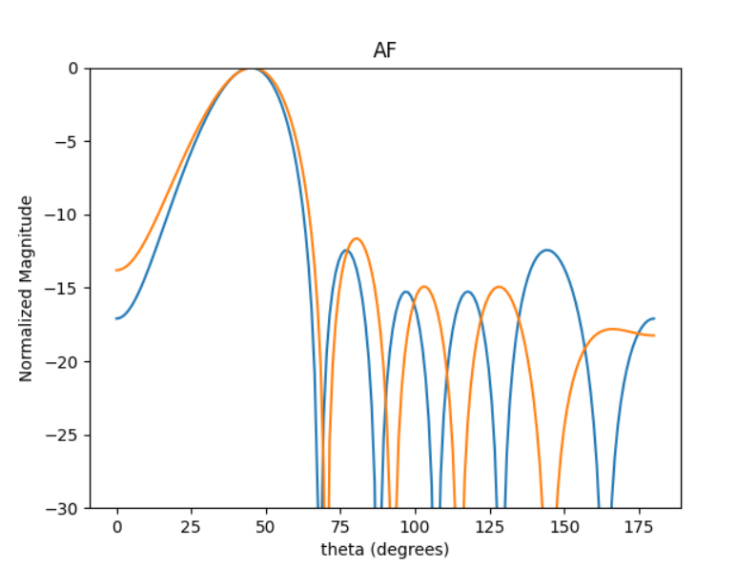
 | 0 | 1 | 2 | 3 | 4 | 5 | HPBW | SLL | DIRR
0 | 5.2135093421 | 3.3844253439 | 1.2804976397 | 5.5137266088 | 3.4146622727 | 1.663277946 | 28 | -11.065892358 | 3.3686477127
1 | 0.31767853986 | 4.8133551301 | 2.7627464851 | 0.64483165906 | 4.8843736914 | 3.0429800515 | 28 | -10.995930458 | 3.3671564149
2 | 5.4866009141 | 3.7202794988 | 1.541953861 | 5.8295500925 | 3.6814741826 | 1.971014697 | 28 | -10.90131493 | 3.3697378703
3 | 0.17876302863 | 4.5767027198 | 2.5265083932 | 0.44445815061 | 4.6960564631 | 2.8031769927 | 28 | -11.630299009 | 3.3525745201
4 | 4.7483913125 | 2.9578492902 | 0.87404903121 | 5.0791276468 | 2.9630414726 | 1.227050575 | 28 | -10.798890659 | 3.3698702543
5 | 3.5787273763 | 1.800301498 | 6.0950345923 | 3.9378948067 | 1.8878098446 | 0.02644104241 | 28 | -10.877177929 | 3.3594319324
6 | 4.8184493357 | 2.972283387 | 0.93924833576 | 5.1303227049 | 3.0872852784 | 1.2109067869 | 28 | -11.406029167 | 3.3629169572
7 | 4.065701952 | 2.3392247893 | 0.22814384471 | 4.4676445399 | 2.3899528163 | 0.50972036813 | 28 | -11.184253101 | 3.3638750893
8 | 3.6625167187 | 1.8347296841 | 6.0426265222 | 4.0056984616 | 1.9194779586 | 0.06456332465 | 28 | -11.462394639 | 3.3670969343
9 | 0.78251564689 | 5.3236074876 | 3.3413718799 | 1.0147371064 | 5.3444966047 | 3.5877089562 | 28 | -9.8515630298 | 3.3433577624

30DEG
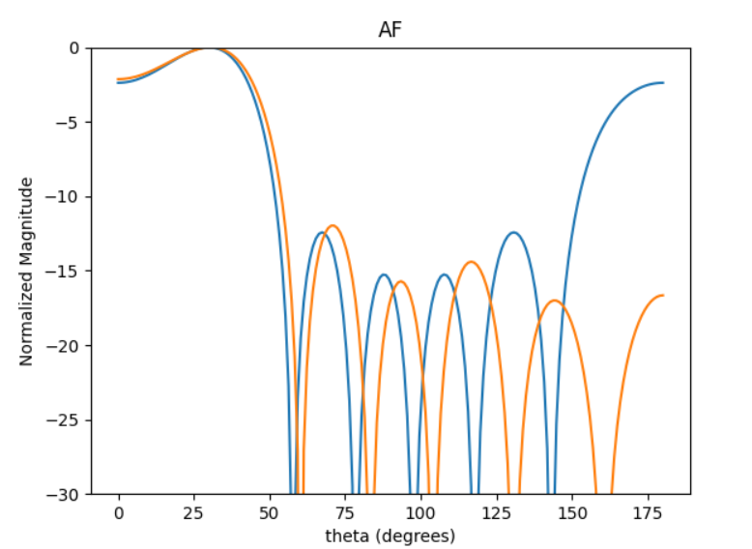
 | 0 | 1 | 2 | 3 | 4 | 5 | HPBW | SLL | DIRR
0 | 3.7394011542 | 1.3462665575 | 5.1354228401 | 2.6337288344 | 0.07648903665 | 3.9676095456 | 47 | -1.9734899691 | 3.0009106853
1 | 1.9491885804 | 5.8173462897 | 3.3769211362 | 0.79658328094 | 4.6119995069 | 2.2425892366 | 47 | -2.1058872622 | 3.0055508511
2 | 5.2922209949 | 2.9062757422 | 0.47490543183 | 4.1461708838 | 1.6945235738 | 5.6178481591 | 47 | -2.1352144183 | 3.0058448484
3 | 4.7949761898 | 2.4056194118 | 6.1909066687 | 3.627142599 | 1.1347226764 | 5.0127078542 | 46 | -1.9309257446 | 3.0015324844
4 | 2.0607654095 | 5.9972512639 | 3.5271605471 | 0.94024953361 | 4.7258684878 | 2.4030009195 | 47 | -2.1086210772 | 3.0048671165
5 | 6.2772823159 | 3.9884663619 | 1.4881902084 | 5.1571746053 | 2.6212247465 | 0.33919352791 | 47 | -2.0031163034 | 2.99545888
6 | 2.5717371179 | 0.23409214862 | 4.0433777037 | 1.4515625577 | 5.2439843867 | 2.9112236558 | 47 | -2.1004687952 | 3.0047122545
7 | 0.65250000444 | 4.3854328221 | 1.9720921399 | 5.7274157881 | 3.2674086743 | 0.76253794281 | 47 | -1.9383199471 | 2.9948011757
8 | 3.6605613775 | 1.3509846932 | 5.1053546081 | 2.5288218949 | 0.069033099283 | 3.9754206241 | 47 | -2.060661548 | 3.0018184436
9 | 2.5377514053 | 0.17319146296 | 3.9998718622 | 1.389213909 | 5.2038364633 | 2.85213195 | 47 | -2.0763489397 | 3.0044065625

20DEG
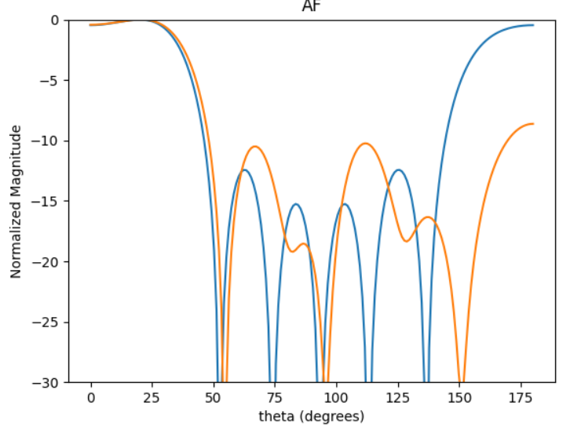
 | 0 | 1 | 2 | 3 | 4 | 5 | HPBW | SLL | DIRR
0 | 5.0068174037 | 2.4042002856 | 6.0301024843 | 3.2211023568 | 0.5336766455 | 4.2237895117 | 40 | -0.40657589117 | 2.898315947
1 | 5.6623257386 | 3.328071074 | 0.58381451497 | 3.5618004074 | 1.6145319932 | 4.9166619088 | 40 | -0.42320910239 | 2.7222142687
2 | 1.6930444091 | 5.4009669245 | 2.749372429 | 6.1296330459 | 3.4613110586 | 0.93030822187 | 40 | -0.37780968664 | 2.8905076808
3 | 3.4589779835 | 0.8228070588 | 4.4025517433 | 1.6523972808 | 5.2597976964 | 2.6379224029 | 40 | -0.40096601048 | 2.8986331679
4 | 4.705970093 | 2.0827859419 | 5.6965248523 | 2.9044884816 | 0.24818349285 | 3.9031273424 | 40 | -0.41095763217 | 2.8999694858
5 | 4.6059645059 | 2.2203595369 | 5.8418164719 | 2.8659344222 | 0.23932387193 | 3.9492983884 | 40 | -0.41753183412 | 2.8685472549
6 | 5.2063442228 | 2.5422363894 | 6.2166821196 | 3.3580777769 | 0.7288134103 | 4.369119943 | 40 | -0.38765158573 | 2.8971989183
7 | 3.6276226215 | 1.0528998228 | 4.6668092637 | 1.8398151947 | 5.4393339255 | 2.8555595064 | 40 | -0.40031124426 | 2.8966069439
8 | 2.9972362742 | 0.40675069968 | 4.0177344744 | 1.1992383294 | 4.812136494 | 2.2196417197 | 40 | -0.40568502008 | 2.8982071556
9 | 0.90575322014 | 4.6145689933 | 1.9455412571 | 5.3824023765 | 2.736624182 | 0.10787462754 | 40 | -0.38858085723 | 2.8954919697

